養生
湿潤養生温度・期間管理表 |  |  | 月日 |  | 2023-10-19 | 2023-10-20 | 2023-10-21 | 2023-10-22 | 2023-10-23 | 2023-10-24 | 2023-10-25 | 2023-10-26 | 2023-10-27 | 2023-10-28 | 2023-10-29 | 2023-10-30 | 2023-10-31 | 2023-11-01 | 2023-11-02 | 2023-11-03 | 2023-11-04 | 2023-11-05 | 2023-11-06 | 2023-11-07 | 2023-11-08 | 2023-11-09 | 2023-11-10 | 2023-11-11 | 2023-11-12 | 2023-11-13
 |  |  |  |  | 2023-10-19 | 2023-10-20 | 2023-10-21 | 2023-10-22 | 2023-10-23 | 2023-10-24 | 2023-10-25 | 2023-10-26 | 2023-10-27 | 2023-10-28 | 2023-10-29 | 2023-10-30 | 2023-10-31 | 2023-11-01 | 2023-11-02 | 2023-11-03 | 2023-11-04 | 2023-11-05 | 2023-11-06 | 2023-11-07 | 2023-11-08 | 2023-11-09 | 2023-11-10 | 2023-11-11 | 2023-11-12 | 2023-11-13
 |  |  |  |  | 木 | 金 | 土 | 日 | 月 | 火 | 水 | 木 | 金 | 土 | 日 | 月 | 火 | 水 | 木 | 金 | 土 | 日 | 月 | 火 | 水 | 木 | 金 | 土 | 日 | 月
 |  |  | 雰囲気温度又はCo温度 | 平均 | 10.0 | 9.5 | 10.5 | 11.5 | 10.5 | 9.8 | 10.0 | 9.5 | 9.0 | 11.0 | 10.0 | 9.5 | 9.0 | 9.0 | 8.5 | 8.0 | 7.5 | 7.5 | 7.0
 |  |  |  | 最高 | 15.0 | 15.0 | 16.0 | 17.0 | 15.0 | 14.0 | 15.0 | 14.0 | 13.0 | 15.0 | 13.0 | 13.0 | 12.0 | 12.0 | 11.0 | 11.0 | 10.0 | 10.0 | 9.0
 |  |  |  | 最低 | 5.0 | 4.0 | 5.0 | 6.0 | 6.0 | 5.5 | 5.0 | 5.0 | 5.0 | 7.0 | 7.0 | 6.0 | 6.0 | 6.0 | 6.0 | 5.0 | 5.0 | 5.0 | 5.0
 | 最高 | 最低 | 平均
2023-10-19 | 15.0 | 5.0 | 10.0
2023-10-20 | 15.0 | 4.0 | 9.5
2023-10-21 | 16.0 | 5.0 | 10.5
2023-10-22 | 17.0 | 6.0 | 11.5
2023-10-23 | 15.0 | 6.0 | 10.5
2023-10-24 | 14.0 | 5.5 | 9.8
2023-10-25 | 15.0 | 5.0 | 10.0
2023-10-26 | 14.0 | 5.0 | 9.5
2023-10-27 | 13.0 | 5.0 | 9.0
2023-10-28 | 15.0 | 7.0 | 11.0
2023-10-29 | 13.0 | 7.0 | 10.0
2023-10-30 | 13.0 | 6.0 | 9.5
2023-10-31 | 12.0 | 6.0 | 9.0
2023-11-01 | 12.0 | 6.0 | 9.0
2023-11-02 | 11.0 | 6.0 | 8.5
2023-11-03 | 11.0 | 5.0 | 8.0
2023-11-04 | 10.0 | 5.0 | 7.5
2023-11-05 | 10.0 | 5.0 | 7.5
2023-11-06 | 9.0 | 5.0 | 7.0
2023-11-07 |  |  | 0.0
2023-11-08 |  |  | 0.0
2023-11-09 |  |  | 0.0
2023-11-10 |  |  | 0.0
2023-11-11 |  |  | 0.0
2023-11-12 |  |  | 0.0
2023-11-13 |  |  | 0.0
最高・最低気温の記録は、通常(給熱養生を除き)
最高最低温度計を帰宅時記録・リセットするとよいと思われます。(一般に最高が14時前後,最低が明け方になるため)
雰囲気温度が寒中となる場合はコンクリート温度を記録
雰囲気温度を日平均5℃以上に調整する場合は雰囲気温度を記録
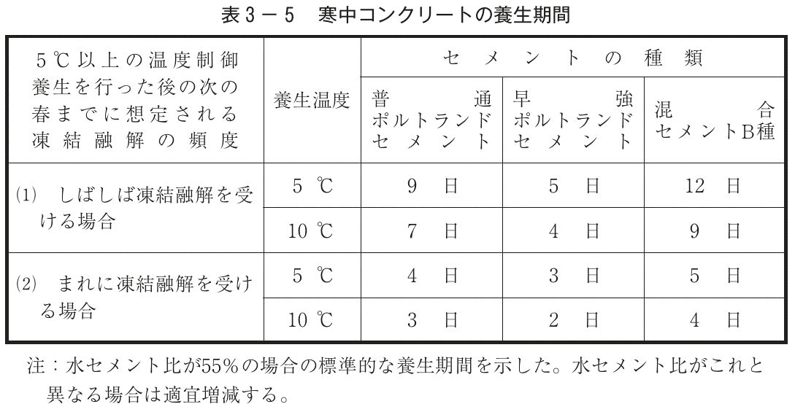
No | 打設箇所 |  | 種類 | 打設日 | 湿潤養生期間・温度・日数等
 | 構造物名称 | 位置等

養生を終了したもの
(確認のため期間・平均温度を記載)
養生中のもの
(養生終了の判断のため、逐次平均気温を算出)
1 | 1号暗渠工(呑口枡) | 基礎 | BB | 2023-10-19 | 打設 | 9日(平均10.1℃)
2 | 1号暗渠工(呑口枡) | 底版 | BB | 2023-10-20 |  | 打設 | 9日(平均10.2℃)
3 | 1号暗渠工(呑口枡) | 側壁 | BB | 2023-10-27 |  |  |  |  |  |  |  |  | 打設 | 11.0 | 10.5 | 10.2 | 9.9 | 9.7 | 9.5 | 9.3 | 9.1 | 8.9 | 8.7
4 | 1号暗渠工 | 基礎 | N | 2023-10-30 |  |  |  |  |  |  |  |  |  |  |  | 打設 | 9.0 | 9.0 | 8.8 | 8.6 | 8.4 | 8.3 | 8.1
養生中は、養生初日に初日の平均気温を、
2日目以降は「=AVERAGE($R4:R4)」(日平均気温の平均)
を入力し逐次複写するとよい。
5 | 2号勾配調整側溝 | 調整ｺﾝｸﾘｰﾄ | N | 2023-12-14
6 | 2号勾配調整側溝 | 調整ｺﾝｸﾘｰﾄ | N | 2023-12-20
7 | 2号勾配調整側溝 | 調整ｺﾝｸﾘｰﾄ | N | 2023-12-21
8 | 3号擁壁 | No.0～0+5.0m | BB | 2024-03-04
9 | 3号擁壁 | No.0～0+5.0m | BB | 2024-03-04
10 | 3号擁壁 | No.0+5.0m～No.0+10.0m | BB | 2024-03-05
11 | 3号擁壁 | No.0+5.0m～No.0+10.0m | BB | 2024-03-05
12 | 3号擁壁 | No.0+10.0m～No.0+15.0m | BB | 2024-03-06
13 | 3号擁壁 | No.0+10.0m～No.0+15.0m | BB | 2024-03-06
14
15
16
17
18
19
20

※列が足りない場合は列ごと数式を含め複写してください。

